Listas de valores
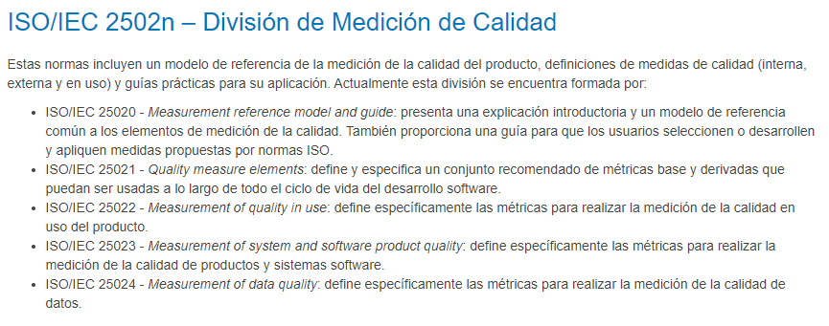
Tipos de métricas
Internas
Externas
De Uso

Tipos de herramientas
Manual
Automatizada

